Sheet1
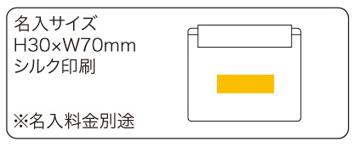
提 案 書

防水ポーチ |  | 参考上代 | ¥600 | 販売価格
 |  | （税別） |  | （税別）
【JAN】 | 4562121888425
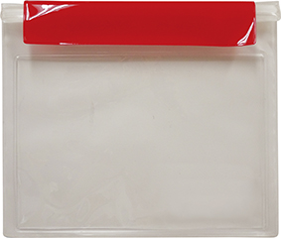 |  |  | 【品番】 7575-55 【本体サイズ】 233×195mm 【パッケージサイズ】 245×250mm 【個装形態】 ポリ袋入 【材質】 PVC 【入数】 300 【商品説明】 防水規格IPX4適合の中身が確認しやすいクリアポーチ。 【生産国】 中国

